Sheet1
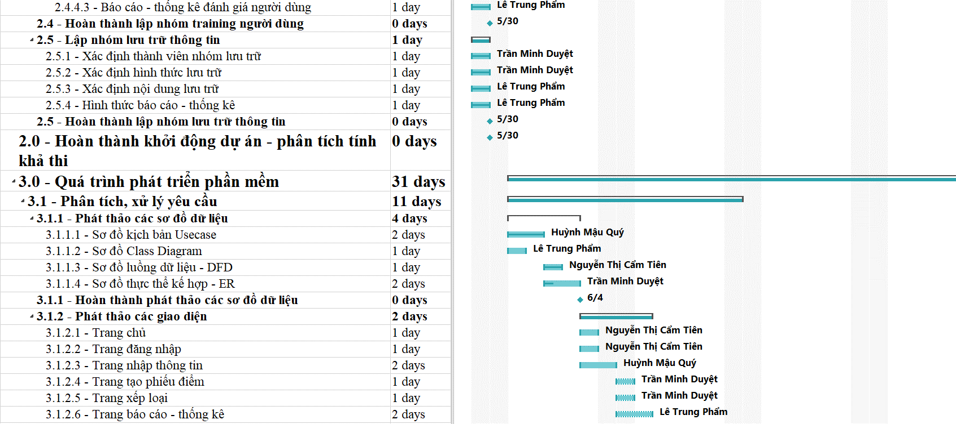
Báo cáo đến ngày 13 |  |  |  |  |  | Tiền ($)
STT | Hoạt động | Hoàn thành (%) - A | Chi phí hiện tại ($) - B | Chi phí theo kế hoạch ($) - C | Phần trăm theo kế hoạch(%) - D | ACWP | BCWP | BCWS | CPI | CV | SPI | SV
1 | Cuộc hẹn | 100% | $5.00 | $5.00 | 100% | $5.00 | $5.00 | $5.00
2 | Danh sách các yêu cầu | 100% | $44.00 | $44.00 | 100% | $44.00 | $44.00 | $44.00
3 | Tài liệu liên quan đến nghiệp vụ | 100% | $44.00 | $44.00 | 100% | $44.00 | $44.00 | $44.00
4 | Nền tảng hoạt động của phần mềm | 100% | $3.00 | $3.00 | 100% | $3.00 | $3.00 | $3.00
5 | Màu sắc, vị trí, kích thước | 100% | $11.00 | $11.00 | 100% | $11.00 | $11.00 | $11.00
6 | Nội dung hiển thị | 100% | $8.00 | $8.00 | 100% | $8.00 | $8.00 | $8.00
7 | Nghiệp vụ lưu trữ thông tin | 100% | $44.00 | $44.00 | 100% | $44.00 | $44.00 | $44.00
8 | Nghiệp vụ tính điểm học sinh | 100% | $8.00 | $8.00 | 100% | $8.00 | $8.00 | $8.00
9 | Nghiệp vụ xếp loại học sinh | 100% | $8.00 | $8.00 | 100% | $8.00 | $8.00 | $8.00
10 | Nghiệp vụ báo cáo - thống kê | 100% | $6.00 | $6.00 | 100% | $6.00 | $6.00 | $6.00
11 | Chức năng đăng nhập | 100% | $11.00 | $11.00 | 100% | $11.00 | $11.00 | $11.00
12 | Chức năng lưu trữ thông tin | 100% | $11.00 | $11.00 | 100% | $11.00 | $11.00 | $11.00
13 | Chức năng tạo phiếu điểm và tính điểm | 100% | $8.00 | $8.00 | 100% | $8.00 | $8.00 | $8.00
14 | Chức năng xếp loại học sinh | 100% | $8.00 | $8.00 | 100% | $8.00 | $8.00 | $8.00
15 | Chức năng báo cáo - thống kê | 100% | $6.00 | $6.00 | 100% | $6.00 | $6.00 | $6.00
16 | Hệ thống, môi trường lưu trữ | 100% | $6.00 | $6.00 | 100% | $6.00 | $6.00 | $6.00
17 | Khả năng truy cập | 100% | $8.00 | $8.00 | 100% | $8.00 | $8.00 | $8.00
18 | Độ an toàn dữ liệu | 100% | $8.00 | $8.00 | 100% | $8.00 | $8.00 | $8.00
19 | Xác định thành viên ra quyết định chính | 100% | $15.00 | $15.00 | 100% | $15.00 | $15.00 | $15.00
20 | Xác định các thành viên tham gia đánh giá chất lượng | 100% | $15.00 | $15.00 | 100% | $15.00 | $15.00 | $15.00
21 | Xác định tiêu chí, cách thức kiểm tra, đánh giá | 100% | $15.00 | $15.00 | 100% | $15.00 | $15.00 | $15.00
22 | Xác định môi trường, công cụ đánh giá | 100% | $15.00 | $15.00 | 100% | $15.00 | $15.00 | $15.00
23 | Cách thức báo cáo - thống kê | 100% | $15.00 | $15.00 | 100% | $15.00 | $15.00 | $15.00 |  |  |  |  | Nhận xét
24 | Xác định thành viên chịu trách nhiệm chính | 100% | $15.00 | $15.00 | 100% | $15.00 | $15.00 | $15.00
25 | Số lượng thành viên tham gia triển khai phần mềm | 100% | $15.00 | $15.00 | 100% | $15.00 | $15.00 | $15.00 |  |  |  |  | Dựa vào bảng thống kê báo cáo đến ngày 13, ta có thể nhìn thấy được các chỉ số như sau:
26 | Cách thức triển khai phần mềm | 100% | $15.00 | $15.00 | 100% | $15.00 | $15.00 | $15.00
27 | Xác định thành viên | 100% | $8.00 | $8.00 | 100% | $8.00 | $8.00 | $8.00 |  |  |  |  | - CPI = 0.9866, điều này nói lên được hiện tài nhóm thực hiện dự án đang chi tiêu nhiều hơn kế hoạch đề ra
28 | Thời gian training người dùng | 100% | $8.00 | $8.00 | 100% | $8.00 | $8.00 | $8.00 |  |  |  |  | và số tiền chi tiêu nhiều hơn được thể hiện ở chỉ số CV = -8$
29 | Nội dung triển khai | 100% | $15.00 | $15.00 | 100% | $15.00 | $15.00 | $15.00
30 | Hình thức đánh giá | 100% | $15.00 | $15.00 | 100% | $15.00 | $15.00 | $15.00 |  |  |  |  | - SPI = 1.0191, điều này nói lên được rằng, hiện tại nhóm thực hiện dự án đang vượt tiến độ so với kế hoạch đề ra
31 | Nội dung đánh giá | 100% | $15.00 | $15.00 | 100% | $15.00 | $15.00 | $15.00 |  |  |  |  | và số tiền hiện tài mà nhóm thực hiện dự án đang lời được thể hiện ở chỉ số SV = 11$
32 | Báo cáo - thống kê đánh giá người dùng | 100% | $8.00 | $8.00 | 100% | $8.00 | $8.00 | $8.00
33 | Xác định thành viên nhóm lưu trữ | 100% | $8.00 | $8.00 | 100% | $8.00 | $8.00 | $8.00 |  |  |  |  | Nhìn chung, tính đến thời điểm thực hiện dự án, nhóm đang có số tiền lời là 3$. Với 3$ này thì nhóm có thể
34 | Xác định hình thức lưu trữ | 100% | $15.00 | $15.00 | 100% | $15.00 | $15.00 | $15.00 |  |  |  |  | chi trả thêm cho một nhân sự để hoàn thành được công việc còn đang thiếu xót. Đưa trạng thái công việc
35 | Xác định nội dung lưu trữ | 100% | $15.00 | $15.00 | 100% | $15.00 | $15.00 | $15.00 |  |  |  |  | trở lại vị trí căn bằng
36 | Hình thức báo cáo - thống kê | 100% | $15.00 | $15.00 | 100% | $15.00 | $15.00 | $15.00
37 | Sơ đồ kịch bản Usecase | 100% | $50.00 | $44.00 | 100% | $50.00 | $44.00 | $44.00
38 | Sơ đồ Class Diagram | 0% | $10.00 | $44.00 | 100% | $10.00 | $0.00 | $44.00
39 | Sơ đồ luồng dữ liệu - DFD | 100% | $40.00 | $44.00 | 0% | $40.00 | $44.00 | $0.00
40 | Sơ đồ thực thể kế hợp - ER | 25% | $7.00 | $44.00 | 0% | $7.00 | $11.00 | $0.00
 |  |  |  |  |  | $596.00 | $588.00 | $577.00 | 0.9866 | ($8.00) | 1.0191 | $11.00

